Cover
System Architecture
Project: Edu v2.0

Doc Version: 1.0
Author: hiennt
Last Update: 14/10/2019

Menu
Quản lý Menu (MENU)
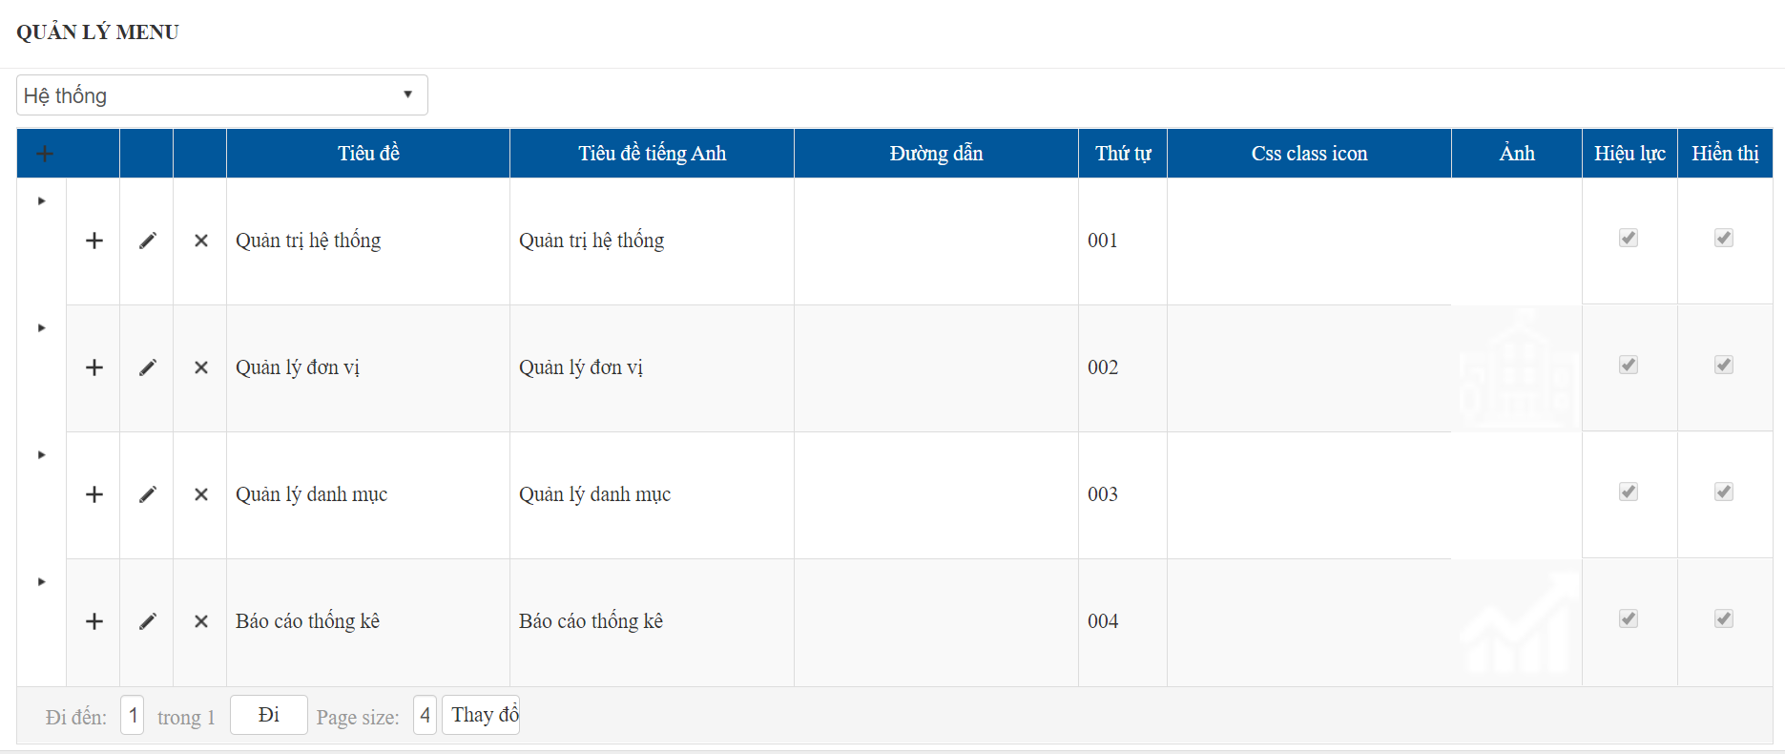
Hệ thống
(Tài khoản Admin)
1

1
Mầm non

MENU
2
Tiểu học

3
Menu theo cấp học
THCS

THPT

Giáo dục thường xuyên

1
 | Chọn cấp học để tìm kiếm hoặc thêm, sửa, xóa menu | Thêm mới
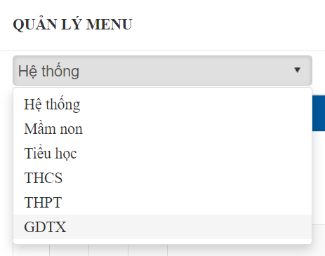
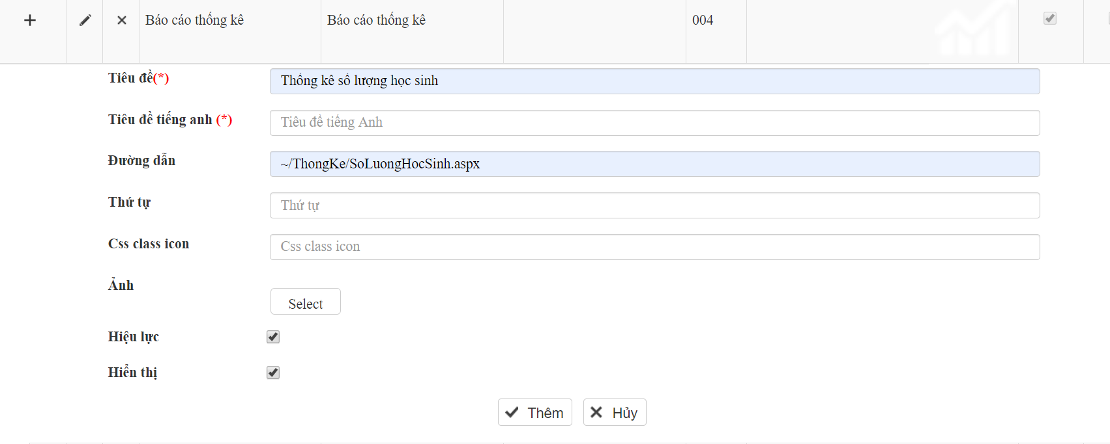

OK
Chọn "Thêm" để thêm mới menu

WARNING

Chọn "Hủy" để đóng cửa sổ thêm mới

2
 |  | Sửa
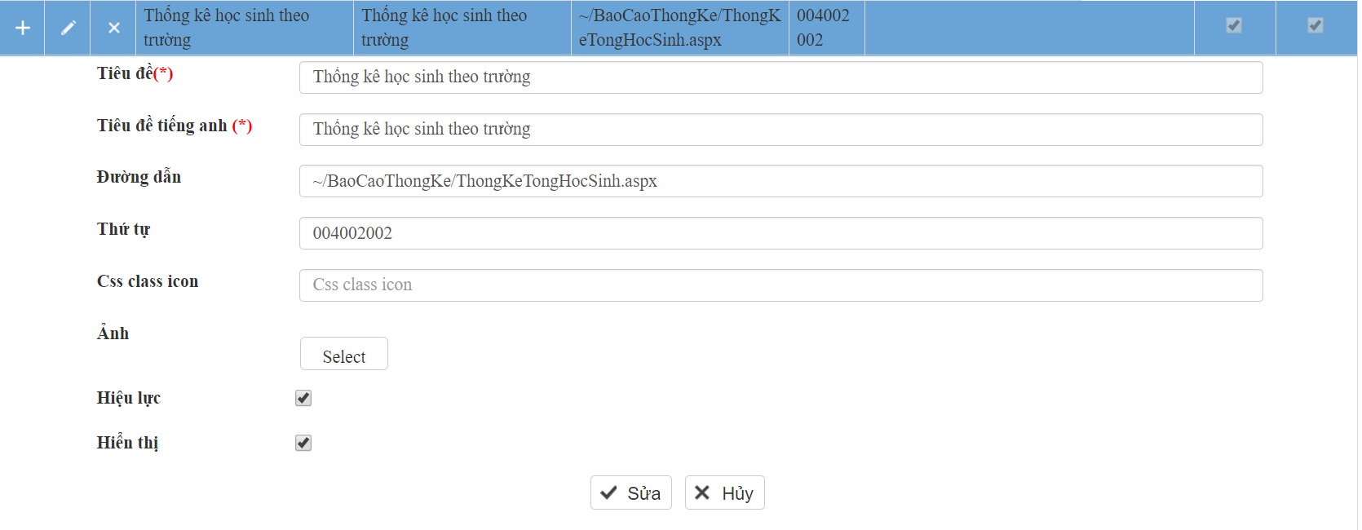

3
OK
 |  | Xóa | Click vào icon xóa, hệ thống hiển thị trang xác nhận như sau:

Chọn "OK" để xóa menu

ERROR

Chọn "Hủy" để bỏ thao tác xóa

Nhóm quyền
OK
Danh sách nhóm quyền (NHOM_QUYEN) | Nhập mã, tên, thứ tự (để sắp xếp danh sách) nhóm quyền, chọn "Thêm" để thêm bản ghi mới
Thêm mới

ERROR

OK

Sửa

ERROR

Xóa

 | Chọn nhóm quyền cần xóa, nhấn chọn "Xóa nhóm quyền", chọn "OK" để xóa, hoặc chọn "Hủy" nếu không muốn xóa nhóm quyền


Chọn "OK" nếu đồng ý xóa, ngược lại chọn "Hủy" để hủy xóa
OK

ERROR

 |  | Chức năng xóa sẽ bị lỗi khi có dữ liệu liên quan
 |  | (VD: người dùng thuộc nhóm quyền hoặc nhóm quyền này đã được phân quyền menu)

Phân quyền nhóm quyền
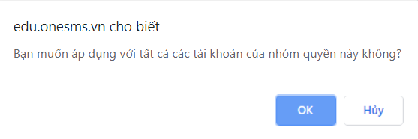
1
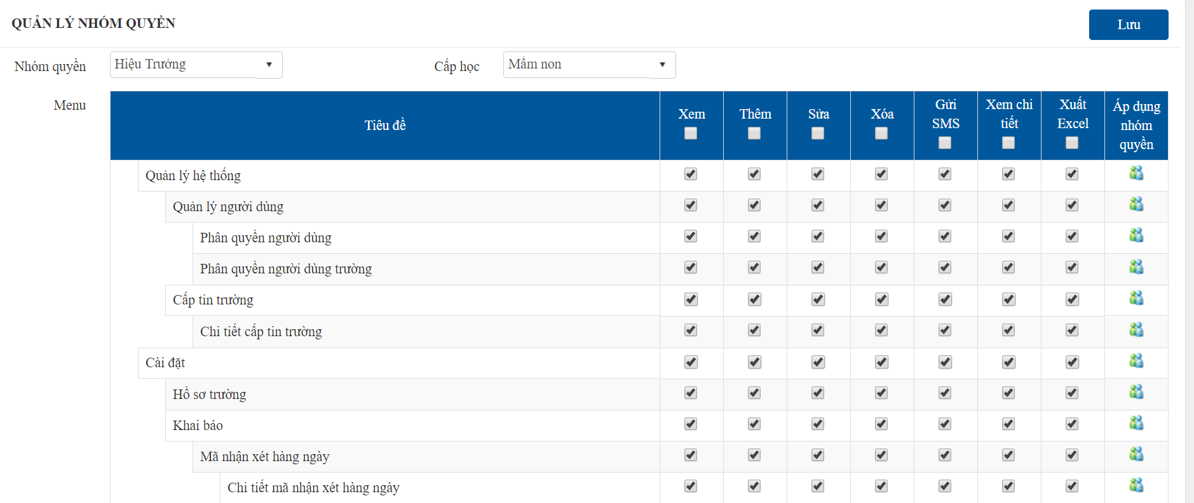
1
Phân quyền nhóm quyền theo cấp học (NHOM_QUYEN_MENU)
 | Phân quyền theo từng cấp học

 | Chọn nhóm quyền và cấp học cần phân quyền
 | Tích chọn các cột: Xem, thêm, sửa,… với các menu tương ứng
 | Chọn "Lưu" để lưu lại thay đổi

2
OK

ERROR

2
 | Phân quyền tất cả tài khoản cùng nhóm quyền

Người dùng
1
3
5
6
1
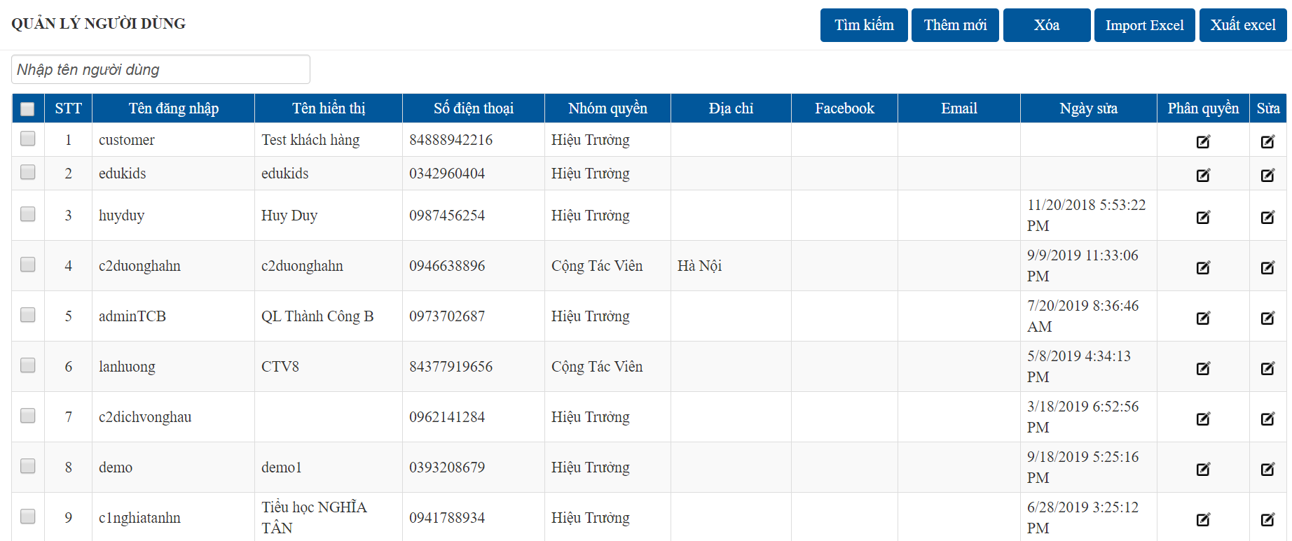
Danh sách người dùng (NGUOI_DUNG)
 | Thêm mới

 |  |  | Nhập các thông tin chi tiết người dùng (đánh dấu sao đỏ là bắt buộc)
 |  |  | Chọn nhóm quyền cho tài khoản
 |  |  | Số điện thoại là duy nhất
4
 |  |  | Tích chọn đại lý nếu là tài khoản quản lý trường phân cấp
2
 |  |  | (trường được cấp tin theo một số lượng nhất định và phân phát cho các trường thành viên)

2
 | Sửa
4

OK

3
ERROR
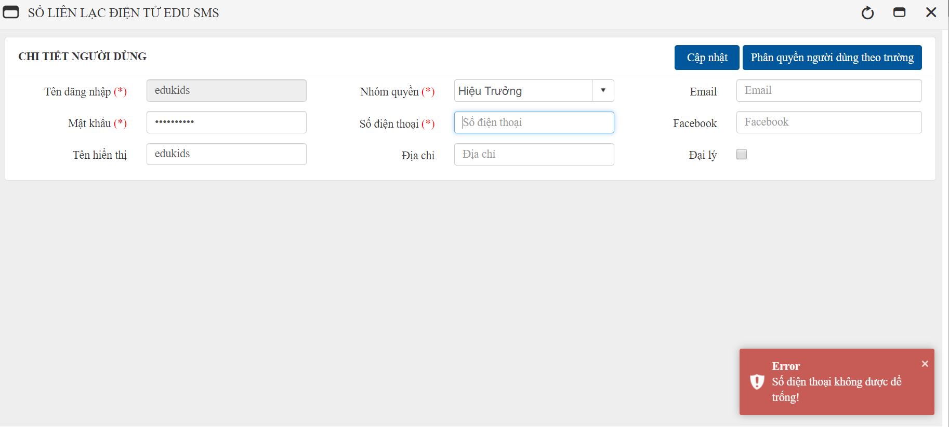
 | Xóa

OK

Chọn "OK" để xóa
ERROR

Chọn "Hủy" để bỏ thao tác xóa

4
 | Phân quyền người dùng (NGUOI_DUNG_TRUONG)


Thêm trường mà tài khoản này quản lý

OK

ERROR

Bỏ quyền quản lý trường của tài khoản
Phân quyền chi tiết theo từng trường

 |  | Phân quyền menu theo trường (NGUOI_DUNG_MENU)
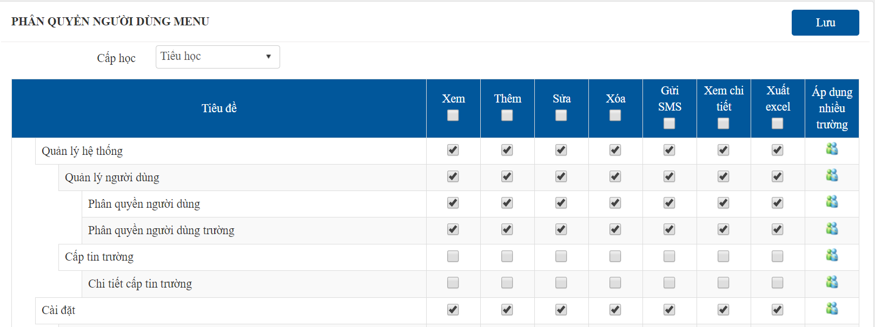

Phân quyền cho tất cả các trường có cùng cấp học mà tài khoản có quyền quản lý
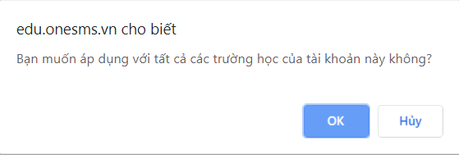
OK

ERROR

5
 | Thêm mới từ file excel: chọn trường mà tài khoản có quyền quản lý
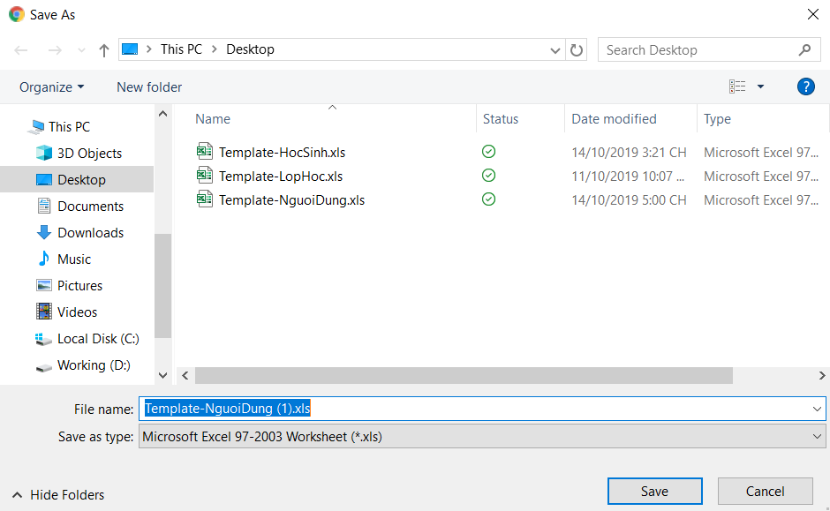


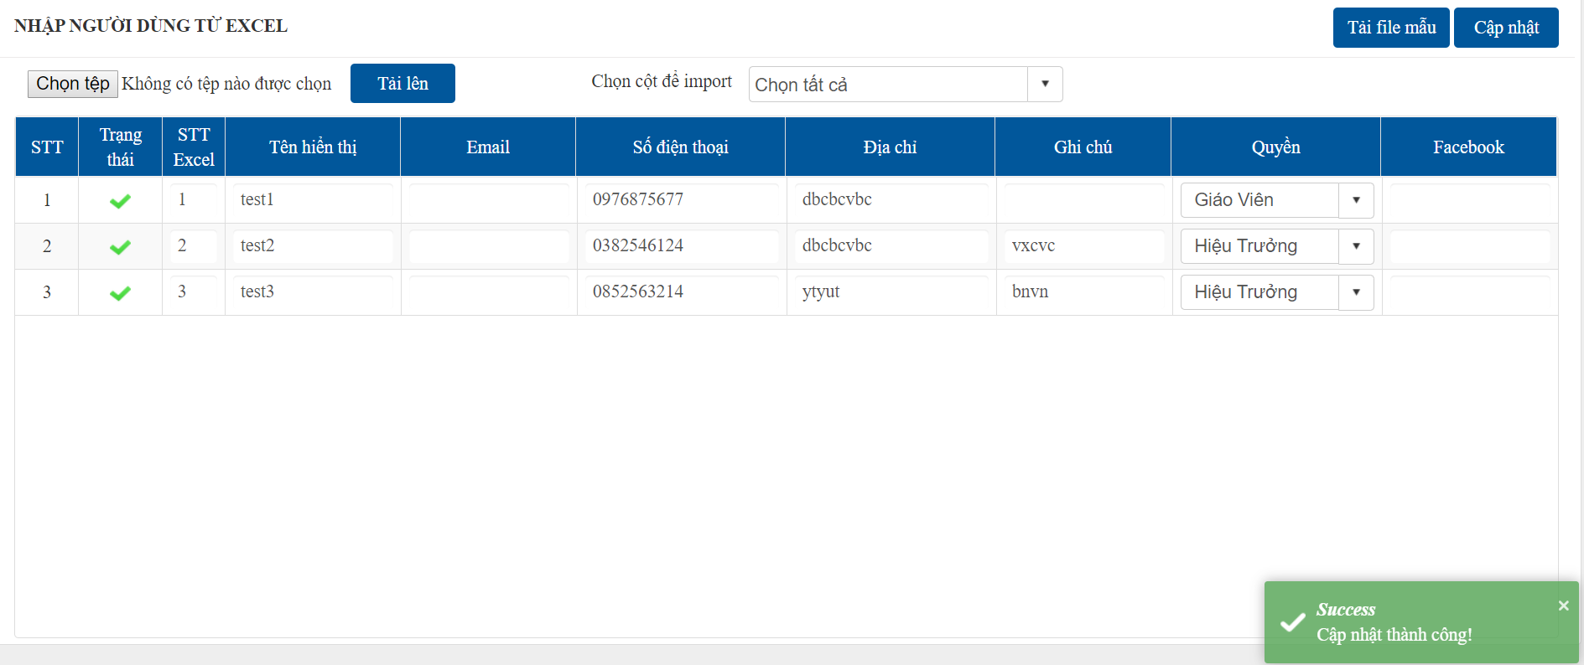

OK

ERROR

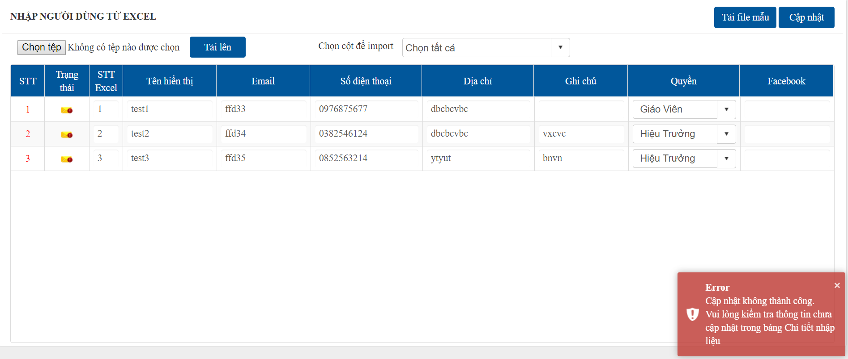

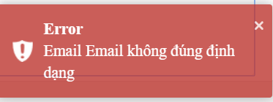

DETAIL

